Thông tin công ty
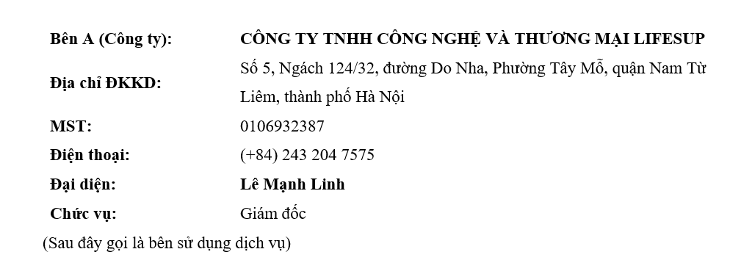
Tên công ty | CÔNG TY TNHH CÔNG NGHỆ VÀ THƯƠNG MẠI LIFESUP
MST | 0106932387
Địa chỉ đăng ký KD | Số 5, Ngách 124/32, đường Do Nha, Phường Tây Mỗ, quận Nam Từ Liêm, thành phố Hà Nội
Người đại diện | LÊ MẠNH LINH
Địa chỉ hiện tại | Tầng 2, tòa nhà HLT, số 23 ngách 37/2 Dịch Vọng, Cầu Giấy, Hà Nội

